PRICE

Siner, s.r.o., Bartošovce č. 255, 086 42
 | TEL.: +421 915 790 304
 | DISCUS SINER
 | www.discus-siner.sk

 | STOCK LIST / PRICE LIST | 2019-03-01

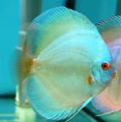
 | NAME | SIZE without TAIL(CM) | SIZE with TAIL(CM) | PRICE EUR | QTY | DISCOUNT | ORDER QTY | ORDER €
 | DISCUS |  |  | without VAT

 | Blue Sapphire | 4-6 | 5=7 | 12.00 € | 5 |  | 0 | 0.00 €
 |  | 6-7,5 | 7=9 | 18.00 € | 10 |  | 0 | 0.00 €
 |  | 7,5-9,5 | 9=11 | 30.00 € | 0 |  | 0 | 0.00 €
 |  | 9,5-11 | 11=13 | 45.00 € | 0 |  | 0 | 0.00 €
 |  | 11-13 | 13=15 | 70.00 € | 0 |  | 0 | 0.00 €
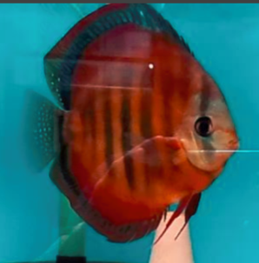
 |  | 13≤ | 15 ≤ | 105.00 € | 0 |  | 0 | 0.00 €
 | Red Cover
 |  | 4-6 | 5=7 | 12.00 € | 0 |  | 0 | 0.00 €
 |  | 6-7,5 | 7=9 | 18.00 € | 0 |  | 0 | 0.00 €
 |  | 7,5-9,5 | 9=11 | 30.00 € | 0 |  | 0 | 0.00 €
 |  | 9,5-11 | 11=13 | 45.00 € | 10 |  | 0 | 0.00 €
 |  | 11-13 | 13=15 | 70.00 € | 50 |  | 0 | 0.00 €
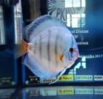
 |  | 13≤ | 15 ≤ | 105.00 € | 10 |  | 0 | 0.00 €
 | Reflection D
 |  | 4-6 | 5=7 | 12.00 € | 5 |  | 0 | 0.00 €
 |  | 6-7,5 | 7=9 | 18.00 € | 10 |  | 0 | 0.00 €
 |  | 7,5-9,5 | 9=11 | 30.00 € | 0 |  | 0 | 0.00 €
 |  | 9,5-11 | 11=13 | 45.00 € | 0 |  | 0 | 0.00 €
 |  | 11-13 | 13=15 | 70.00 € | 5 |  | 0 | 0.00 €
 |  | 13≤ | 15 ≤ | 105.00 € | 5 |  | 0 | 0.00 €
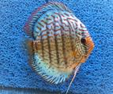
 | Turquoise Blue Neon
 |  | 4-6 | 5=7 | 12.00 € | 0 |  | 0 | 0.00 €
 |  | 6-7,5 | 7=9 | 18.00 € | 0 |  | 0 | 0.00 €
 |  | 7,5-9,5 | 9=11 | 30.00 € | 0 |  | 0 | 0.00 €
 |  | 9,5-11 | 11=13 | 45.00 € | 0 |  | 0 | 0.00 €
 |  | 11-13 | 13=15 | 70.00 € | 0 |  | 0 | 0.00 €
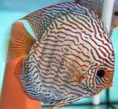
 |  | 13≤ | 15 ≤ | 105.00 € | 3 |  | 0 | 0.00 €
 | Red Turquoise
 |  | 4-6 | 5=7 | 12.00 € | 10 |  | 0 | 0.00 €
 |  | 6-7,5 | 7=9 | 18.00 € | 10 |  | 0 | 0.00 €
 |  | 7,5-9,5 | 9=11 | 30.00 € | 10 |  | 0 | 0.00 €
 |  | 9,5-11 | 11=13 | 45.00 € | 10 |  | 0 | 0.00 €
 |  | 11-13 | 13=15 | 70.00 € | 50 |  | 0 | 0.00 €
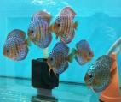
 |  | 13≤ | 15 ≤ | 105.00 € | 50 |  | 0 | 0.00 €
 | Red Turquoise Tiger
 |  | 4-6 | 5=7 | 15.00 € | 10 |  | 0 | 0.00 €
 |  | 6-7,5 | 7=9 | 20.00 € | 10 |  | 0 | 0.00 €
 |  | 7,5-9,5 | 9=11 | 35.00 € | 0 |  | 0 | 0.00 €
 |  | 9,5-11 | 11=13 | 50.00 € | 0 |  | 0 | 0.00 €
 |  | 11-13 | 13=15 | 80.00 € | 0 |  | 0 | 0.00 €

 |  | 13≤ | 15 ≤ | 120.00 € | 0 |  | 0 | 0.00 €
 | Wild Royal X Red Turq. Tiger
 |  | 4-6 | 5=7 | 12.00 € | 0 |  | 0 | 0.00 €
 |  | 6-7,5 | 7=9 | 18.00 € | 0 |  | 0 | 0.00 €
 |  | 7,5-9,5 | 9=11 | 30.00 € | 10 |  | 0 | 0.00 €
 |  | 9,5-11 | 11=13 | 45.00 € | 0 |  | 0 | 0.00 €
 |  | 11-13 | 13=15 | 70.00 € | 4 |  | 0 | 0.00 €
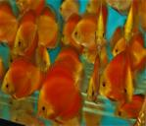
 |  | 13≤ | 15≤ | 105.00 € | 4 |  | 0 | 0.00 €
 | Georgeus Red
 |  | 4-6 | 5=7 | 15.00 € | 0 |  | 0 | 0.00 €
 |  | 6-7,5 | 7=9 | 20.00 € | 0 |  | 0 | 0.00 €
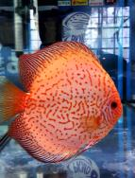
 |  | 7,5-9,5 | 9=11 | 35.00 € | 0 |  | 0 | 0.00 €
 |  | 9,5-11 | 11=13 | 50.00 € | 0 |  | 0 | 0.00 €
 |  | 11-13 | 13=15 | 80.00 € | 0 |  | 0 | 0.00 €
 |  | 13≤ | 15 ≤ | 120.00 € | 0 |  | 0 | 0.00 €
 | Pigeon Checkeboard
 |  | 4-6 | 5=7 | 12.00 € | 10 |  | 0 | 0.00 €
 |  | 6-7,5 | 7=9 | 18.00 € | 10 |  | 0 | 0.00 €
 |  | 7,5-9,5 | 9=11 | 30.00 € | 0 |  | 0 | 0.00 €
 |  | 9,5-11 | 11=13 | 45.00 € | 0 |  | 0 | 0.00 €
 |  | 11-13 | 13=15 | 70.00 € | 0 |  | 0 | 0.00 €
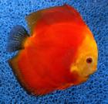
 |  | 13≤ | 15 ≤ | 105.00 € | 10 |  | 0 | 0.00 €
 | Red Melon
 |  | 4-6 | 5=7 | 12.00 € | 10 |  | 0 | 0.00 €
 |  | 6-7,5 | 7=9 | 18.00 € | 10 |  | 0 | 0.00 €
 |  | 7,5-9,5 | 9=11 | 30.00 € | 0 |  | 0 | 0.00 €
 |  | 9,5-11 | 11=13 | 45.00 € | 0 |  | 0 | 0.00 €
 |  | 11-13 | 13=15 | 70.00 € | 0 |  | 0 | 0.00 €
 |  | 13≤ | 15 ≤ | 105.00 € | 0 |  | 0 | 0.00 €
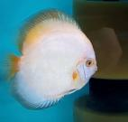
 | Wintermoon
 |  | 4-6 | 5=7 | 12.00 € | 10 |  | 0 | 0.00 €
 |  | 6-7,5 | 7=9 | 18.00 € | 5 |  | 0 | 0.00 €
 |  | 7,5-9,5 | 9=11 | 30.00 € | 0 |  | 0 | 0.00 €
 |  | 9,5-11 | 11=13 | 45.00 € | 0 |  | 0 | 0.00 €
 |  | 11-13 | 13=15 | 70.00 € | 5 |  | 0 | 0.00 €
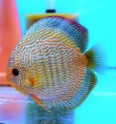
 |  | 13≤ | 15 ≤ | 105.00 € | 10 |  | 0 | 0.00 €
 | Scarlet Snakeskin
 |  | 4-6 | 5=7 | 15.00 € | 0 |  | 0 | 0.00 €
 |  | 6-7,5 | 7=9 | 20.00 € | 0 |  | 0 | 0.00 €
 |  | 7,5-9,5 | 9=11 | 35.00 € | 0 |  | 0 | 0.00 €
 |  | 9,5-11 | 11=13 | 50.00 € | 0 |  | 0 | 0.00 €
 |  | 11-13 | 13=15 | 80.00 € | 3 |  | 0 | 0.00 €
 |  | 13≤ | 15 ≤ | 120.00 € | 0 |  | 0 | 0.00 €
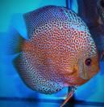
 | Leopard Snakeskin | 4-6 | 5=7 | 15.00 € | 10 |  | 0 | 0.00 €
 |  | 6-7,5 | 7=9 | 20.00 € | 5 |  | 0 | 0.00 €
 |  | 7,5-9,5 | 9=11 | 35.00 € | 5 |  | 0 | 0.00 €
 |  | 9,5-11 | 11=13 | 50.00 € | 5 |  | 0 | 0.00 €
 |  | 11-13 | 13=15 | 80.00 € | 0 |  | 0 | 0.00 €
 |  | 13≤ | 15 ≤ | 120.00 € | 0 |  | 0 | 0.00 €
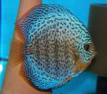
 | Leopard
 |  | 4-6 | 5=7 | 15.00 € | 10 |  | 0 | 0.00 €
 |  | 6-7,5 | 7=9 | 20.00 € | 5 |  | 0 | 0.00 €
 |  | 7,5-9,5 | 9=11 | 35.00 € | 0 |  | 0 | 0.00 €
 |  | 9,5-11 | 11=13 | 50.00 € | 0 |  | 0 | 0.00 €
 |  | 11-13 | 13=15 | 80.00 € | 0 |  | 0 | 0.00 €
 |  | 13≤ | 15 ≤ | 120.00 € | 0 |  | 0 | 0.00 €
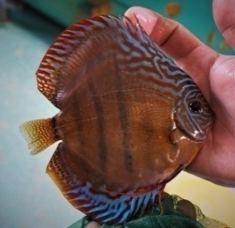
 | Emperor Cooper
 |  | 4-6 | 5=7 | 12.00 € | 0 |  | 0 | 0.00 €
 |  | 6-7,5 | 7=9 | 18.00 € | 10 |  | 0 | 0.00 €
 |  | 7,5-9,5 | 9=11 | 30.00 € | 0 |  | 0 | 0.00 €
 |  | 9,5-11 | 11=13 | 45.00 € | 0 |  | 0 | 0.00 €
 |  | 11-13 | 13=15 | 70.00 € | 0 |  | 0 | 0.00 €
 |  | 13≤ | 15 ≤ | 105.00 € | 10 |  | 0 | 0.00 €
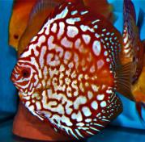
 | Pigeon Red Map
 |  | 4-6 | 5=7 | 15.00 € | 10 |  | 0 | 0.00 €
 |  | 6-7,5 | 7=9 | 20.00 € | 10 |  | 0 | 0.00 €
 |  | 7,5-9,5 | 9=11 | 35.00 € | 0 |  | 0 | 0.00 €
 |  | 9,5-11 | 11=13 | 50.00 € | 0 |  | 0 | 0.00 €
 |  | 11-13 | 13=15 | 80.00 € | 0 |  | 0 | 0.00 €
 |  | 13≤ | 15 ≤ | 120.00 € | 0 |  | 0 | 0.00 €
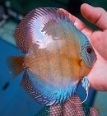
 | Blue Head Cover
 |  | 4-6 | 5=7 | 12.00 € | 0 |  | 0 | 0.00 €
 |  | 6-7,5 | 7=9 | 18.00 € | 0 |  | 0 | 0.00 €
 |  | 7,5-9,5 | 9=11 | 30.00 € | 5 |  | 0 | 0.00 €
 |  | 9,5-11 | 11=13 | 45.00 € | 10 |  | 0 | 0.00 €
 |  | 11-13 | 13=15 | 70.00 € | 2 |  | 0 | 0.00 €
 |  | 13≤ | 15 ≤ | 105.00 € | 2 |  | 0 | 0.00 €
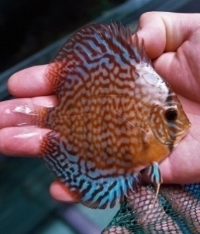
 | Red Turquoise Mosaic
 |  | 4-6 | 5=7 | 12.00 € | 0 |  | 0 | 0.00 €
 |  | 6-7,5 | 7=9 | 18.00 € | 0 |  | 0 | 0.00 €
 |  | 7,5-9,5 | 9=11 | 30.00 € | 0 |  | 0 | 0.00 €
 |  | 9,5-11 | 11=13 | 45.00 € | 10 |  | 0 | 0.00 €
 |  | 11-13 | 13=15 | 70.00 € | 20 |  | 0 | 0.00 €
 |  | 13≤ | 15 ≤ | 105.00 € | 0 |  | 0 | 0.00 €
 | Red Valentine
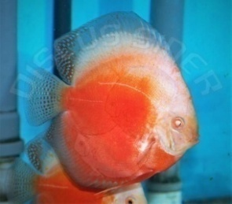
 |  | 4-6 | 5=7 | 12.00 € | 0 |  | 0 | 0.00 €
 |  | 6-7,5 | 7=9 | 18.00 € | 0 |  | 0 | 0.00 €
 |  | 7,5-9,5 | 9=11 | 30.00 € | 5 |  | 0 | 0.00 €
 |  | 9,5-11 | 11=13 | 45.00 € | 0 |  | 0 | 0.00 €
 |  | 11-13 | 13=15 | 70.00 € | 1 |  | 0 | 0.00 €
 |  | 13≤ | 15 ≤ | 105.00 € | 2 |  | 0 | 0.00 €
 | Pigeon Blood
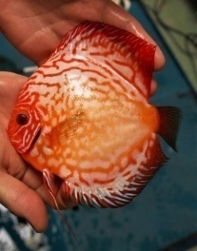
 |  | 4-6 | 5=7 | 12.00 € | 0 |  | 0 | 0.00 €
 |  | 6-7,5 | 7=9 | 18.00 € | 0 |  | 0 | 0.00 €
 |  | 7,5-9,5 | 9=11 | 30.00 € | 0 |  | 0 | 0.00 €
 |  | 9,5-11 | 11=13 | 45.00 € | 2 |  | 0 | 0.00 €
 |  | 11-13 | 13=15 | 70.00 € | 2 |  | 0 | 0.00 €
 |  | 13≤ | 15 ≤ | 105.00 € | 2 |  | 0 | 0.00 €

 |  |  |  |  |  |  | SUM | 0.00 €

